Web
Summary | Count
No Run | 0
Fail | 0
Pass | 18

Action | No | Skenario | Expected Result | Actual Result | Status | Screenshoot Before | Screenshoot After
Masuk ke halaman | 1 | Klik menu list | Akan landing ke halaman menu list | halaman menu list | PASS | 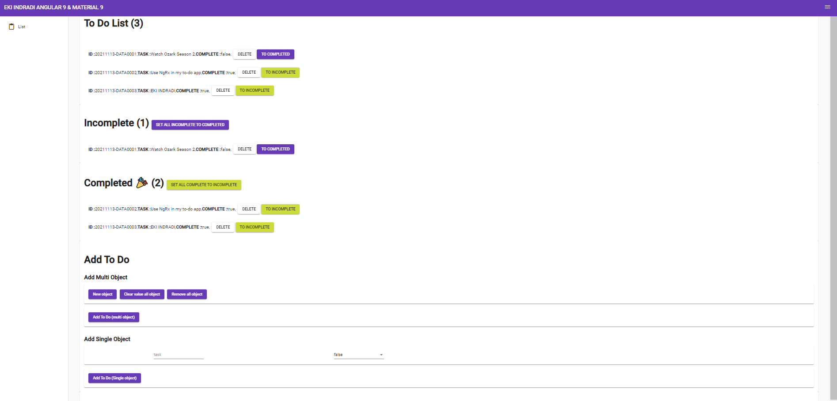
Melihat data TO DO LIST , INCOMPLETE, COMPLETED | 2 | scroll mouse pada halaman paling atas | Akan muncul data TO DO LIST , INCOMPLETE dan COMPLETED | Daftar data TO DO LIST , INCOMPLETE dan COMPLETED | PASS | 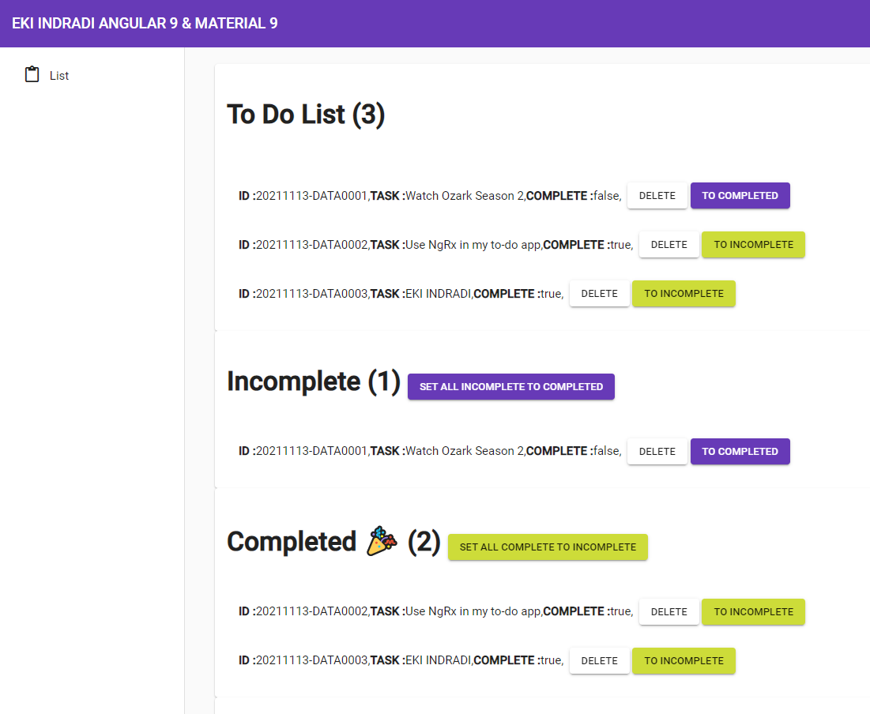
Melihat formulir TO DO LIST | 3 | scroll mouse pada halaman paling bawah | Akan muncul form input TO DO LIST | form input TO DO LIST | PASS
Input data TO DO LIST (MULTI OBJECT) | 4 | Pada form ADD TO DO , multi object, klik New Object seperlunya untuk input data, pada persoalan ini ID akan autogenerate maka tidak perlu melakukan input ID | Data yang di input pada form ADD TO DO, multi object akan tersimpan pada data TO DO LIST, untuk data INCOMPLETED dan COMPLETED otomatis mengikuti TO DO LIST di sesuaikan kondisi data ,ID akan autogenerate, form multi object kembali ke semula | data tersimpan pada TO DO LIST serta INCOMPLETED dan COMPLETED otomatis mengikuti TO DO LIST di sesuaikan kondisi data, ID akan autogenerate, form multi object kembali ke semula | PASS | 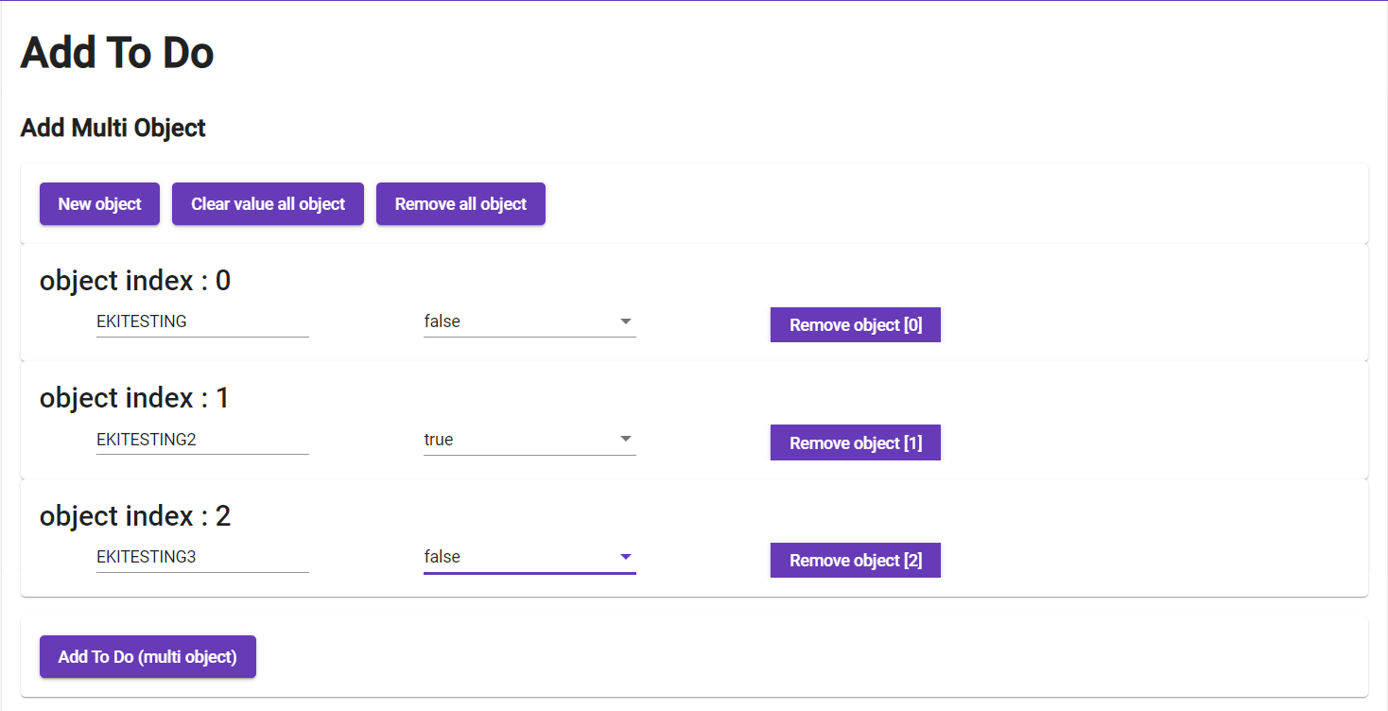 | 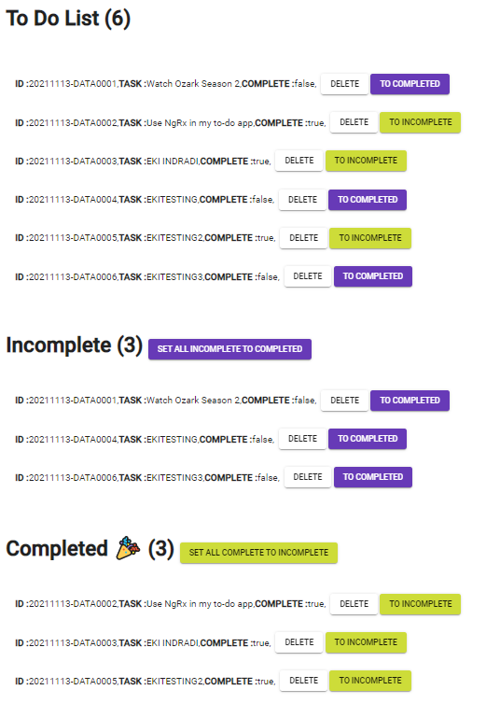

Input data TO DO LIST (MULTI OBJECT) (clear data) | 5 | Pada form ADD TO DO , multi object, klik New Object seperlunya untuk input data, lalu klik clear value all object | data yang di ketik form ADD TO DO, multi object , akan hilang semua | data form ADD TO DO, multi object , hilang semua | PASS |  | 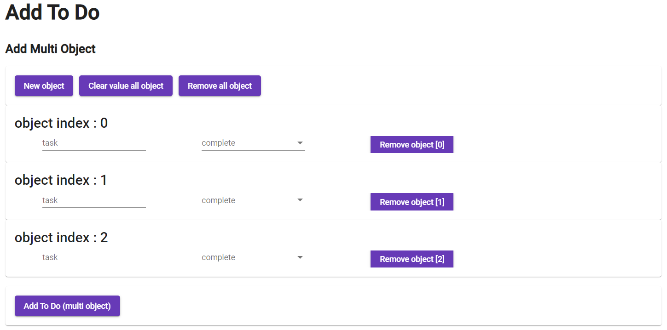
input data TO DO LIST (MULTI OBJECT) (remove data) | 6 | Pada form ADD TO DO , multi object, klik New Object seperlunya untuk input data, lalu klik remove all object | data yang di ketik form ADD TO DO, multi object , akan hilang semua, dan kembali seperti semula | data form ADD TO DO, multi object , hilang semua, dan kembali seperti semula | PASS
input data TO DO LIST (MULTI OBJECT) (remove object) | 7 | Pada form ADD TO DO , multi object, klik New Object seperlunya untuk input data, lalu klik remove object [1] | data yang di ketik form ADD TO DO, multi object , akan hilang spesifik | data form ADD TO DO, multi object , hilang spesifik |  |  | 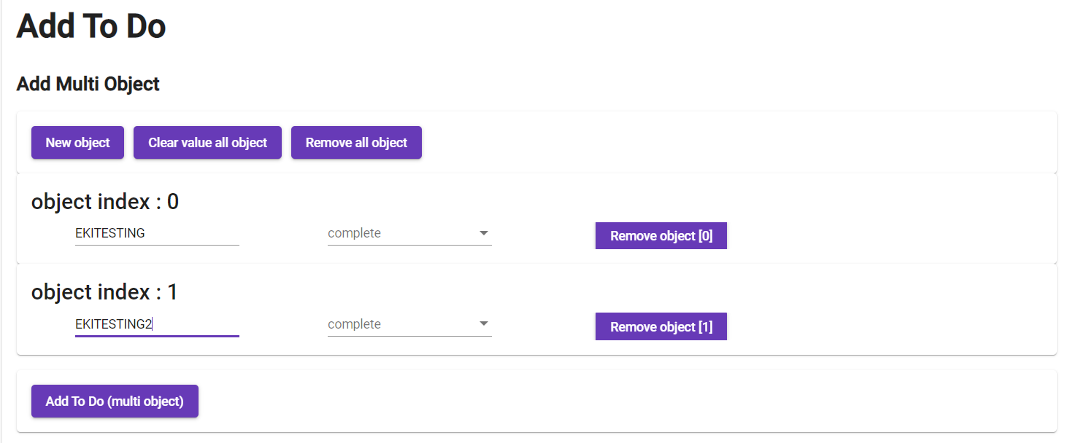
Input data TO DO LIST (SINGLE OBJECT) | 8 | Pada form ADD TO DO , singleobject, isi form untuk input data, pada persoalan ini ID akan autogenerate maka tidak perlu melakukan input ID | Data yan di input pada form ADD TO DO, single object akan tersimpan pada data TO DO LIST, untuk data INCOMPLETED dan COMPLETED otomatis mengikuti TO DO LIST di sesuaikan kondisi data , ID akan autogenerate | data tersimpan pada TO DO LIST serta INCOMPLETED dan COMPLETED otomatis mengikuti TO DO LIST di sesuaikan kondisi data, ID akan autogenerate | PASS |  | 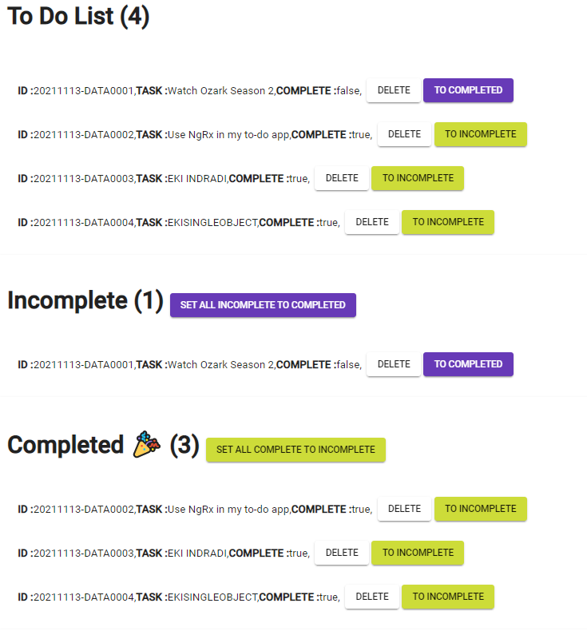

Merubah semua Incomplete menjadi Completed | 10 | pada daftar Incomplete klik tombol SET ALL INCOMPLETE TO COMPLETED | semua data berubah dari INCOMPLETE menjadi COMPLETED | semua data berubah dari INCOMPLETE menjadi COMPLETED | PASS | 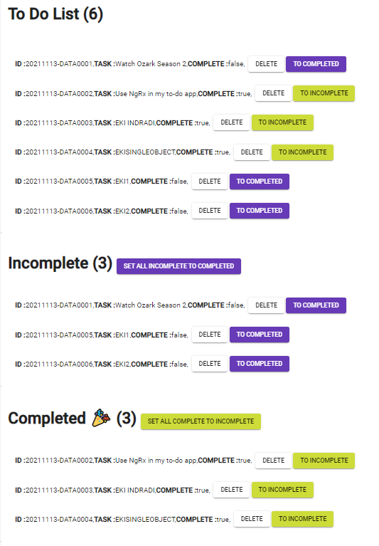 | 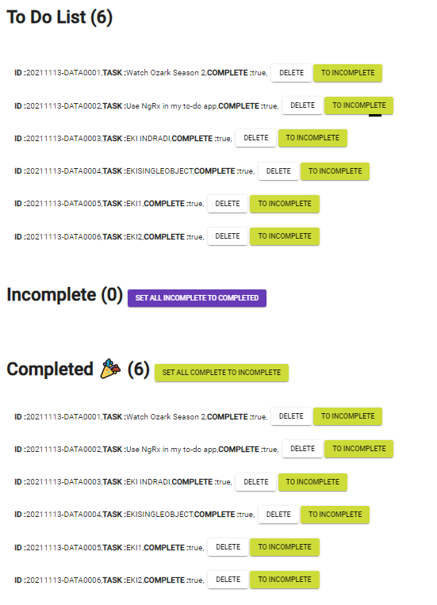
Merubah semua Completed menjadi Incomplete | 11 | pada daftar Completed klik tombol SET ALL COMPLETED TO INCOMPLETE | semua data berubah dari COMPLETED menjadi INCOMPLETE | semua data berubah dari COMPLETED menjadi INCOMPLETE | PASS |  | 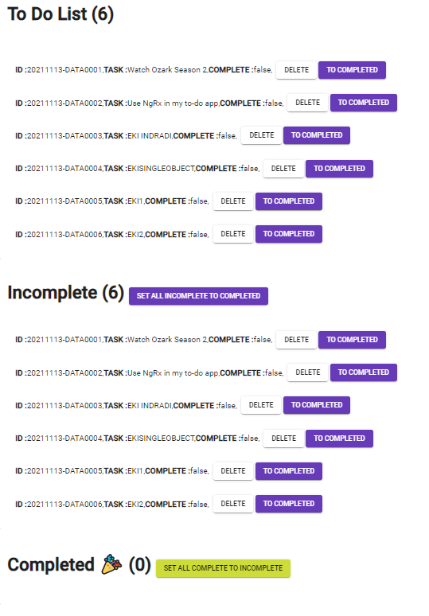
Merubah spesifik Incomplete menjadi Completed (pada daftar incomplete) | 12 | pada daftar Incomplete klik tombol INCOMPLETE TO COMPLETED secara spesifik | data berubah dari INCOMPLETE menjadi COMPLETED secara spesifik | data berubah dari INCOMPLETE menjadi COMPLETED secara spesifik | PASS |  | 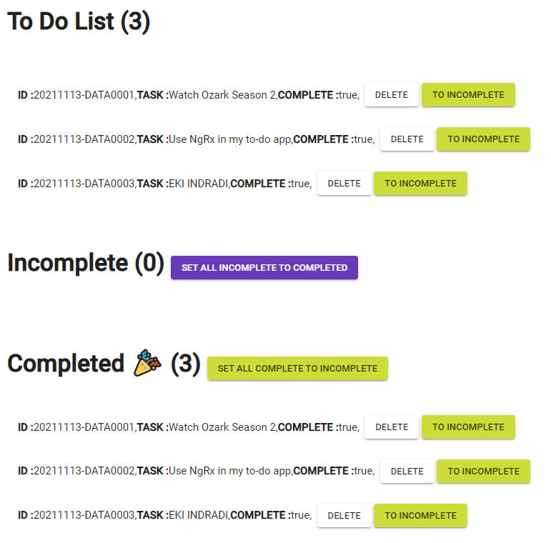
Merubah spesifik Incomplete menjadi Completed (pada daftar To Do List) | 13 | pada daftar To Do List klik tombol INCOMPLETE TO COMPLETED secara spesifik | data berubah dari INCOMPLETE menjadi COMPLETED secara spesifik | data berubah dari INCOMPLETE menjadi COMPLETED secara spesifik | PASS
Merubah spesifik Completed menjadi Incomplete (pada daftar Completed) | 14 | pada daftar Completed klik tombol COMPLETED TO INCOMPLETE secara spesifik | data berubah dari COMPLETED menjadi INCOMPLETE secara spesifik | data berubah dari COMPLETED menjadi INCOMPLETE secara spesifik | PASS |  | 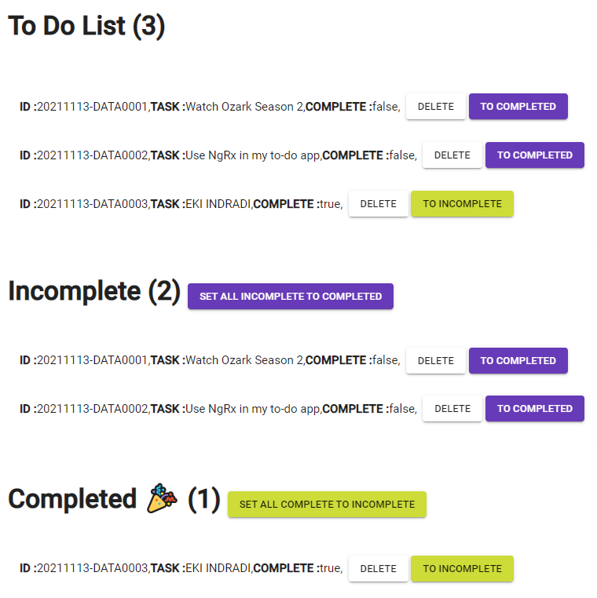
Merubah spesifik Completed menjadi Incomplete (pada daftar To Do List) | 15 | pada daftar To DO List klik tombol COMPLETED TO INCOMPLETE secara spesifik | data berubah dari COMPLETED menjadi INCOMPLETE secara spesifik | data berubah dari COMPLETED menjadi INCOMPLETE secara spesifik | PASS
Hapus spesifik (pada daftar incomplete) | 16 | pada daftar Incomplete klik tombol DELETE secara spesifik | data terhapus secara spesifik | data terhapus secara spesifik | PASS |  | 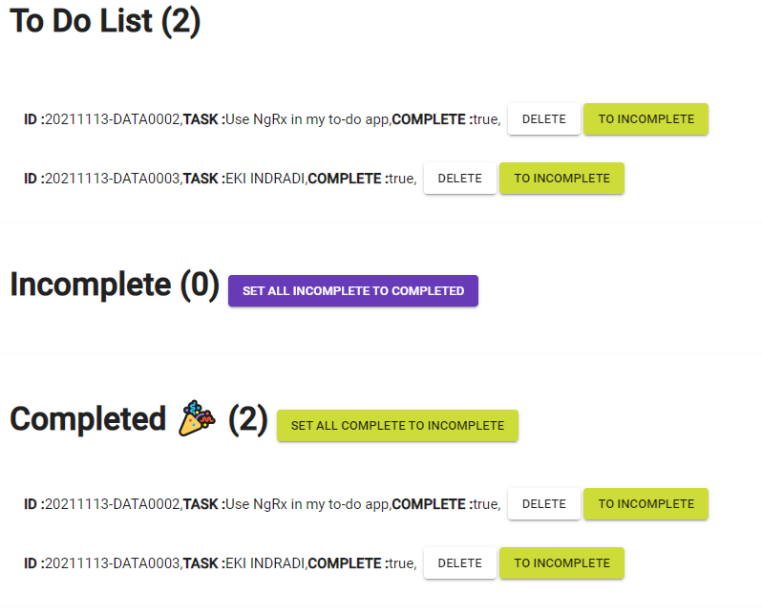
Hapus spesifik (pada daftar Complete) | 17 | pada daftar Complete klik tombol DELETE secara spesifik | data terhapus secara spesifik | data terhapus secara spesifik | PASS |  | 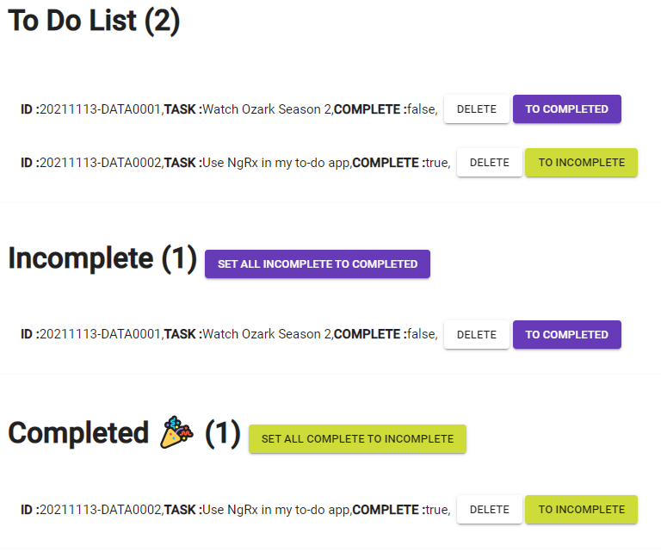
Hapus spesifik (pada daftar To Do List) | 18 | pada daftar To Do List klik tombol DELETE secara spesifik | data terhapus secara spesifik | data terhapus secara spesifik | PASS

